GiaoDien
Posts and Telecommunications Institute of Technology |  |  |  |  | Thiết kế |  |  | Tài liệu phát triển |  |  |  | Tên hệ thống |  |  | Ứng dụng cho thuê xe |  |  |  | Người tạo | Nguyễn Trung Hiếu | Ngày tạo | 2023-03-10
 |  |  |  |  |  |  |  |  |  |  |  |  |  |  |  |  |  |  | Người cập nhật |  | Ngày cập nhật
 |  |  |  |  |  |  |  |  |  |  |  | Màn hình (ID) |  |  | Car_Registration |  | Màn hình (Tên) |  | Đăng ký xe

 | 1. Giao diện

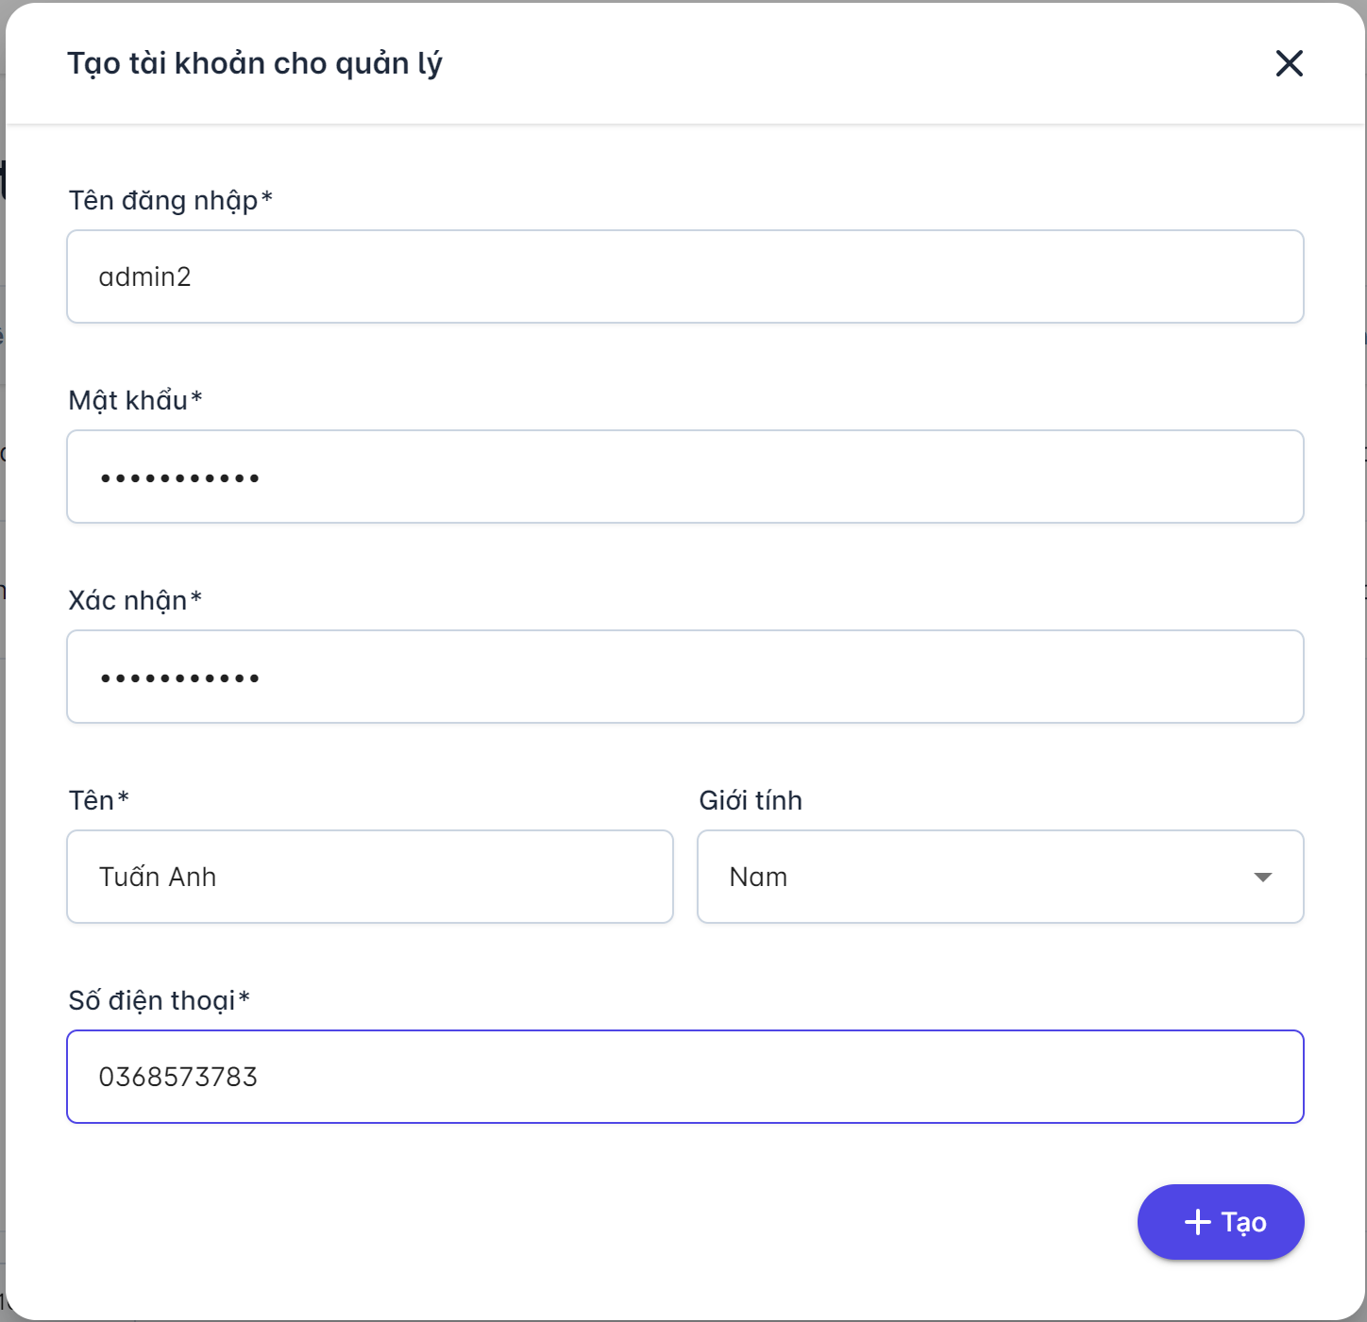

 |  | 2. Danh sách hạng mục

 |  |  | [Vùng hiển thị cố định]
 |  |  | № | Tên hạng mục |  |  | Control |  |  |  | Nội dung hiển thị |  |  |  |  |  |  | Ý nghĩa
 |  |  | 1 | Tên đăng nhập |  |  | TextView |  |  |  | Tên đăng nhập |  |  |  |  |  |  | Mô tả nội dung nhập cho người dùng
 |  |  | 2 | Mật khẩu |  |  | TextView |  |  |  | Mật khẩu |  |  |  |  |  |  | Mô tả nội dung nhập cho người dùng
 |  |  | 3 | Tên |  |  | TextView |  |  |  | Tên đăng nhập |  |  |  |  |  |  | Mô tả nội dung nhập cho người dùng
 |  |  | 4 | Giới tính |  |  | TextView |  |  |  | Giới tính |  |  |  |  |  |  | Mô tả nội dung nhập cho người dùng
 |  |  | 5 | Số điện thoại |  |  | TextView |  |  |  | Số điện thoại |  |  |  |  |  |  | Mô tả nội dung nhập cho người dùng
 |  |  | 6 | Xác nhận mật khẩu |  |  | TextView |  |  |  | Xác nhận |  |  |  |  |  |  | Mô tả nội dung nhập cho người dùng
 |  |  | 7 | Tạo tài khoản cho quản lý |  |  | TextView |  |  |  | Thông báo |  |  |  |  |  |  | Mô tả nội dung nhập cho người dùng

 |  | [Vùng nhập]
 |  | No | Tên hạng mục |  | Loại dữ liệu | Độ dài |  |  | Bắt buộc |  | I/O | Control |  | Format |  | Ghi chú
 |  | 1 | Tên đăng nhập |  | Chuỗi chữ | 128 |  |  |  | Y | In | TextField |  |  |  | Có mô tả nội dung cho người dùng nhập
 |  | 2 | Mật khẩu |  | Chuỗi chữ | 128 |  |  |  | Y | In | TextField |  |  |  | Có mô tả nội dung cho người dùng nhập
 |  | 3 | Xác nhận mật khẩu |  | Chuỗi chữ | 128 |  |  |  | Y | In | TextField |  |  |  | Có mô tả nội dung cho người dùng nhập
 |  | 4 | Tên |  | Chuỗi chữ | 128 |  |  |  | Y | In | TextField |  |  |  | Có mô tả nội dung cho người dùng nhập
 |  | 5 | Giới tính |  | Chọn |  | 4 |  |  | Y | In | Dropdown |  |  |  | Có mô tả nội dung cho người dùng nhập
 |  | 6 | Số điện thoại |  | Chuỗi số | 128 |  |  | Y |  | In | TextField |  |  |  | Có mô tả nội dung cho người dùng nhập

 |  | [Vùng nút]
 |  | No | Tên hạng mục |  |  | Control |  |  |  |  |  |  | Ghi chú
 |  | 1 | Tạo tài khoản |  |  | Button

